报废
纳黔高速-2026年报废车辆信息
序号 | 车牌号 | 车型 | 购置时间 | 行驶证 | 车辆铭牌(实例） | 车辆侧面图片（建议45度角度）能看到车牌车辆全部 | 整备质量（单位：kg） | 停放地 | 备注
5 | 川A3R356 | 小型轿车 | 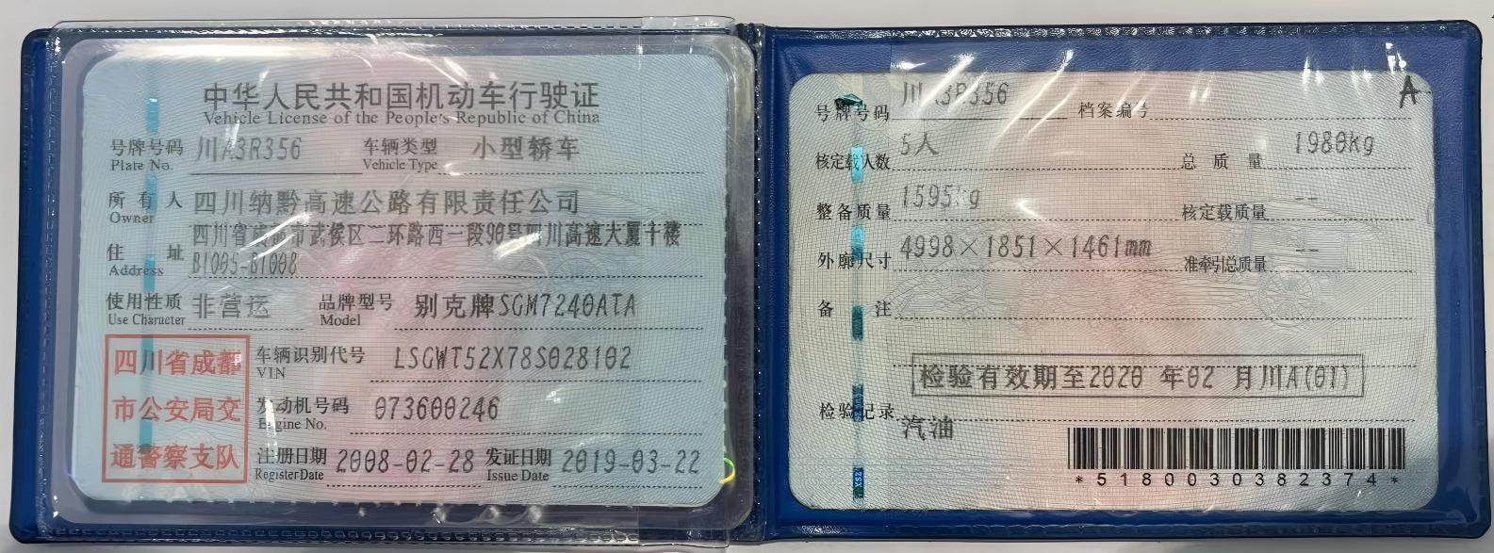 2008.2 |  | 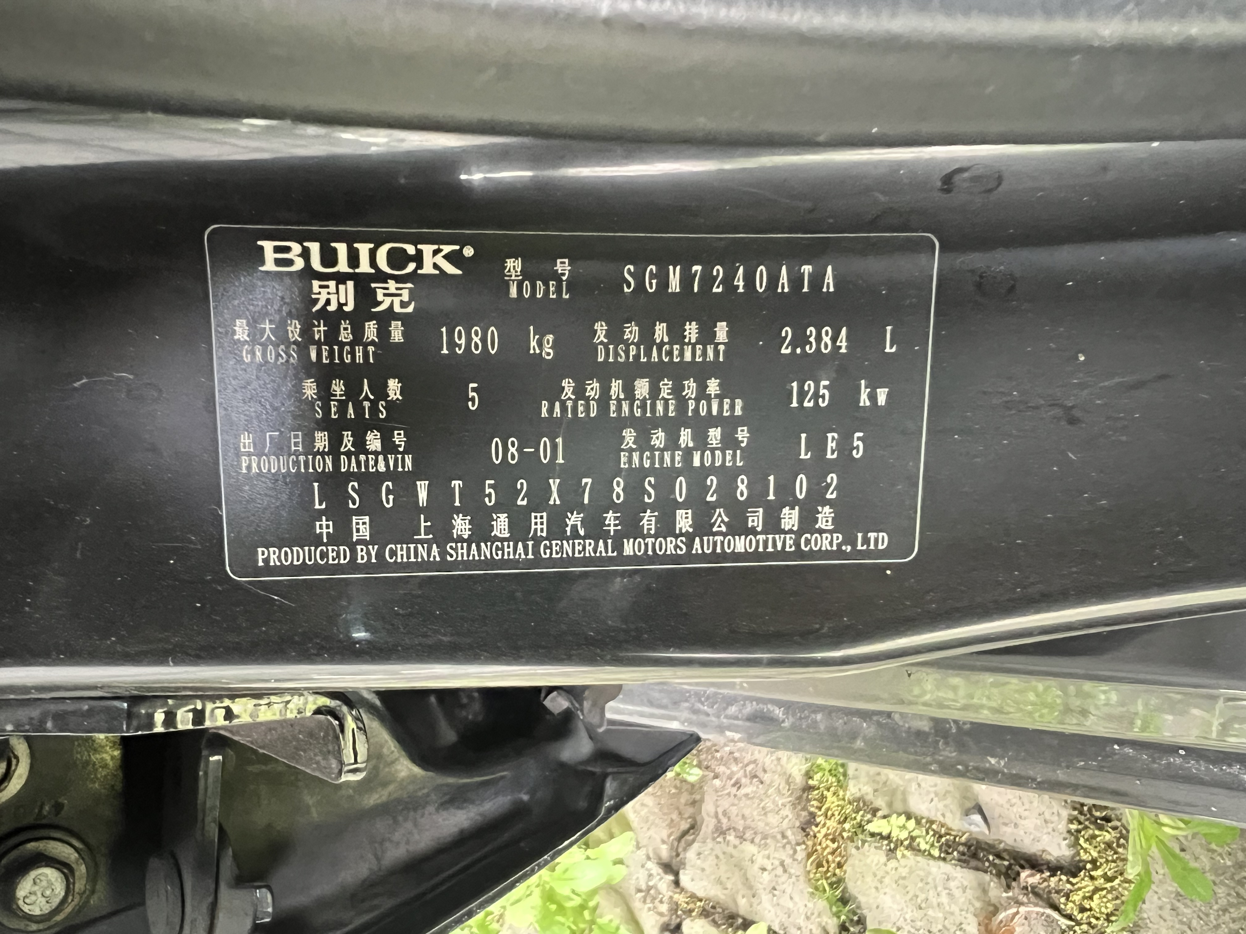 | 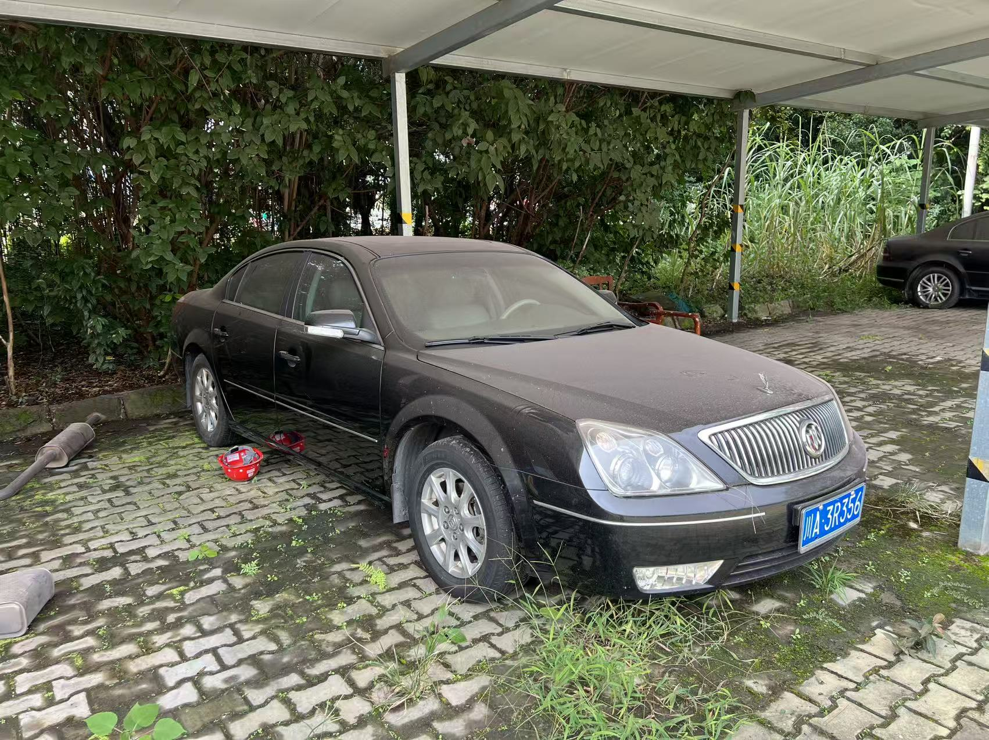 | 1,595.000 | 泸州市龙马潭区蜀泸大道三段202号 | 纳黔
6 | 川A80S1C | 轻型普通货车 | 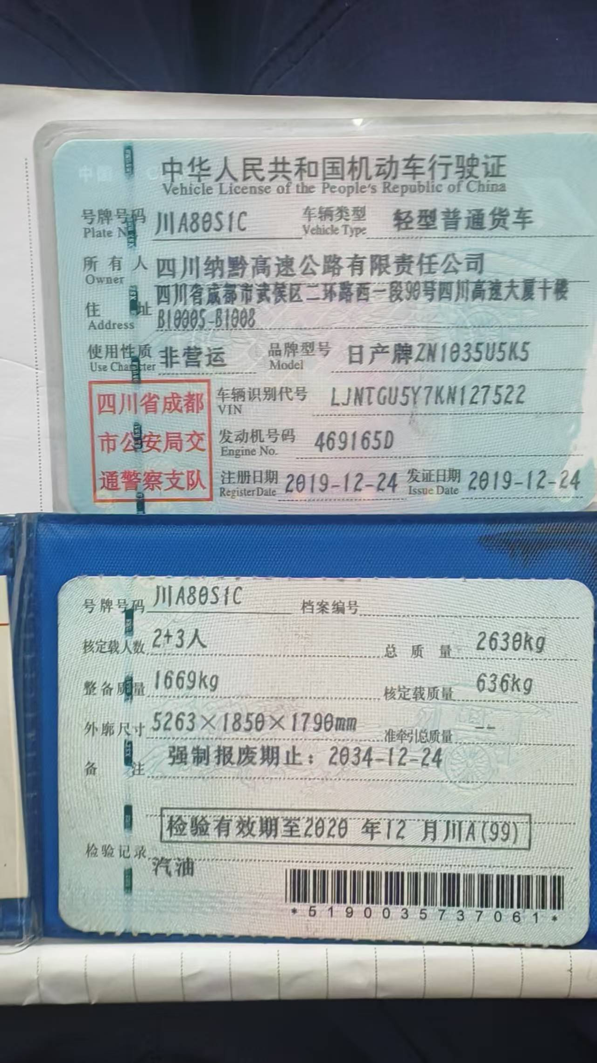 2019.12 |  | 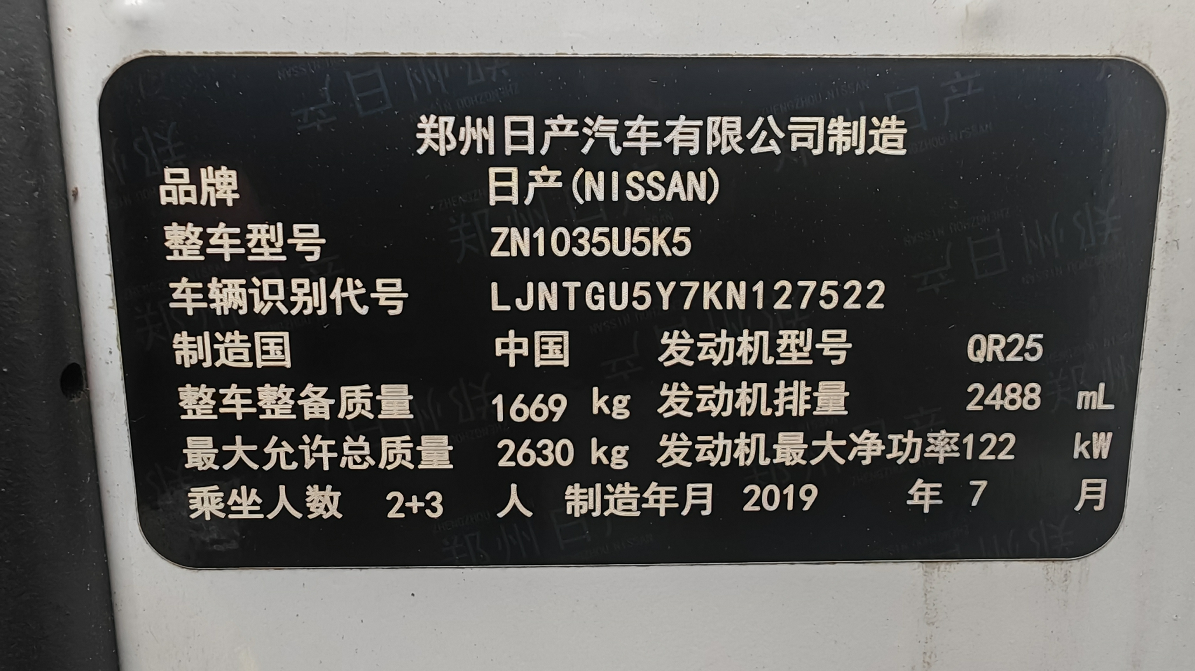 | 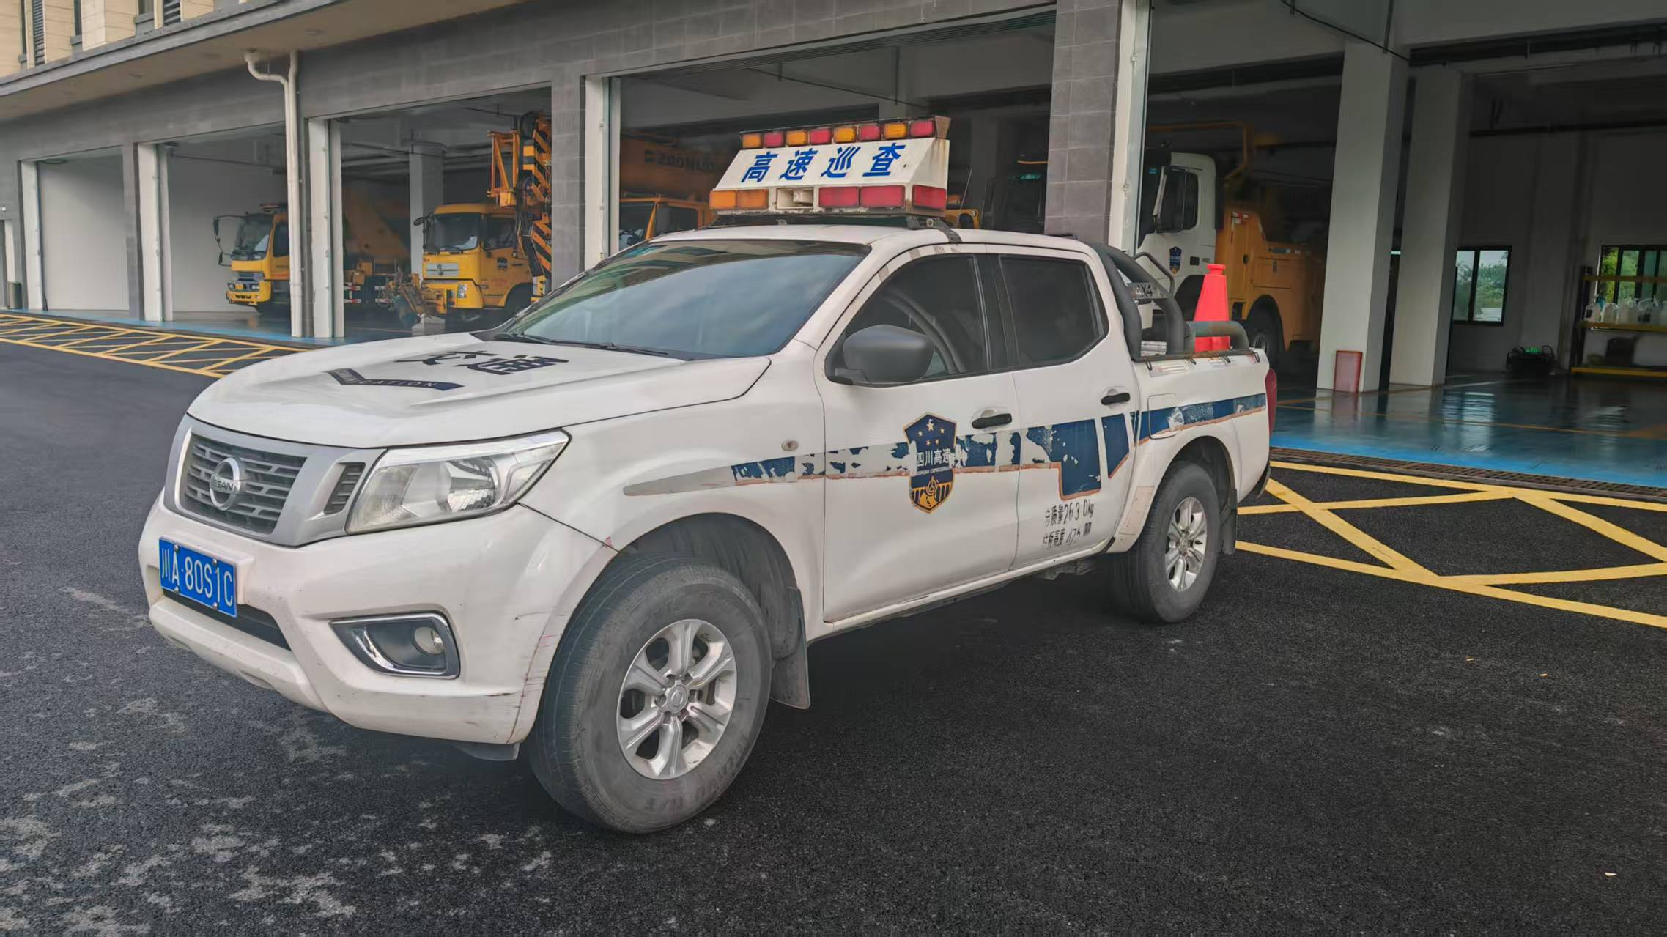 | 1,669.000 | 泸州市龙马潭区蜀泸大道三段202号 | 纳黔
7 | 川A1115U | 小型轿车 | 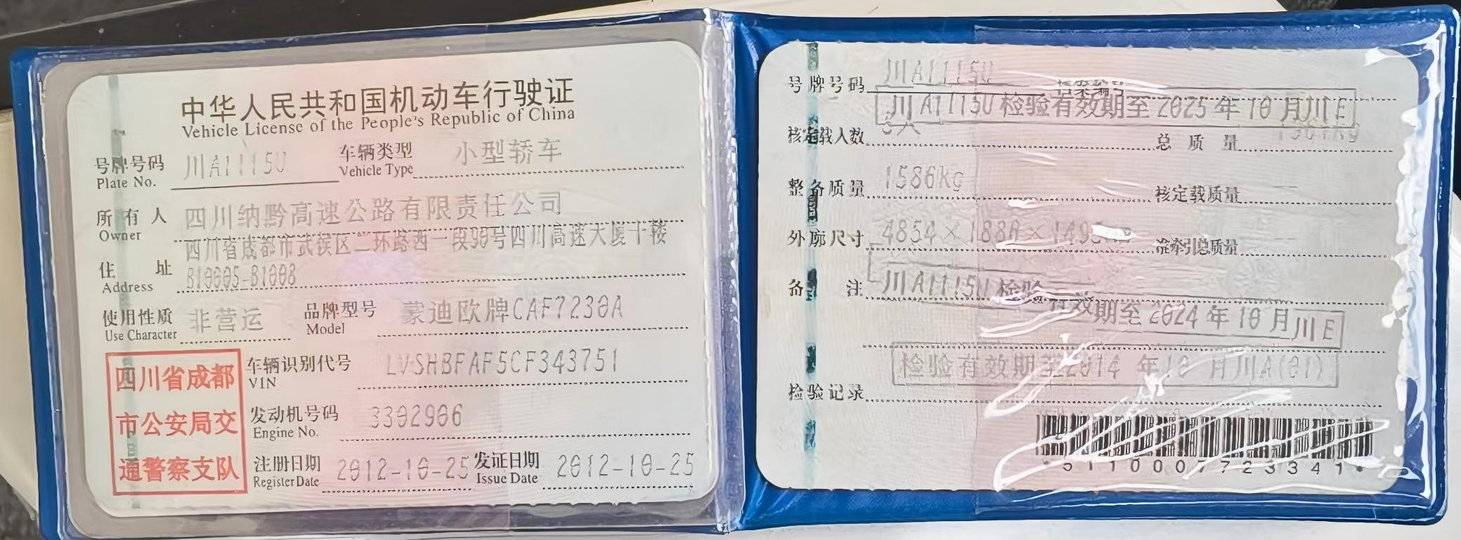 2012.10 |  | 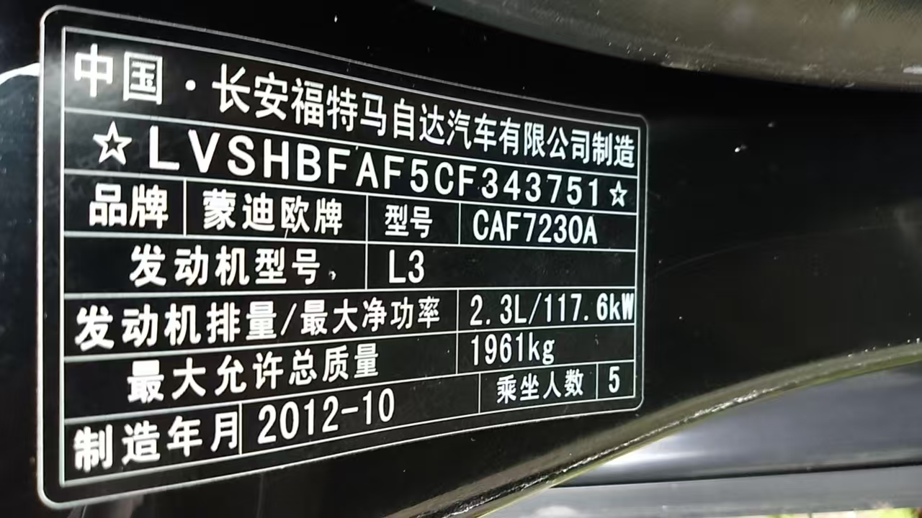 | 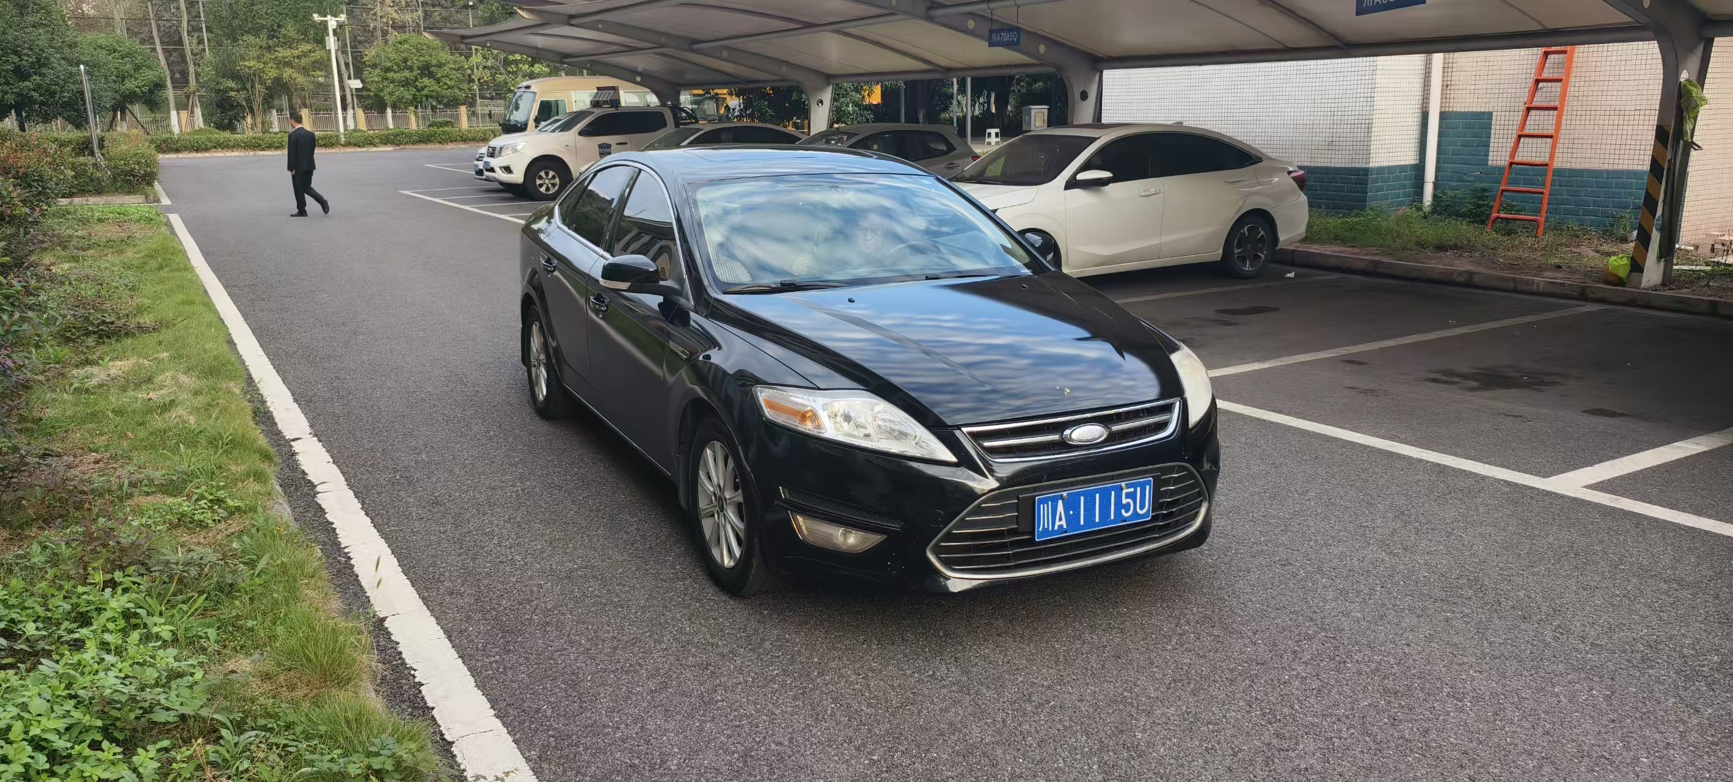 | 1,586.000 | 泸州市龙马潭区蜀泸大道三段202号 | 纳黔
8 | 川A7833T | 小型轿车 | 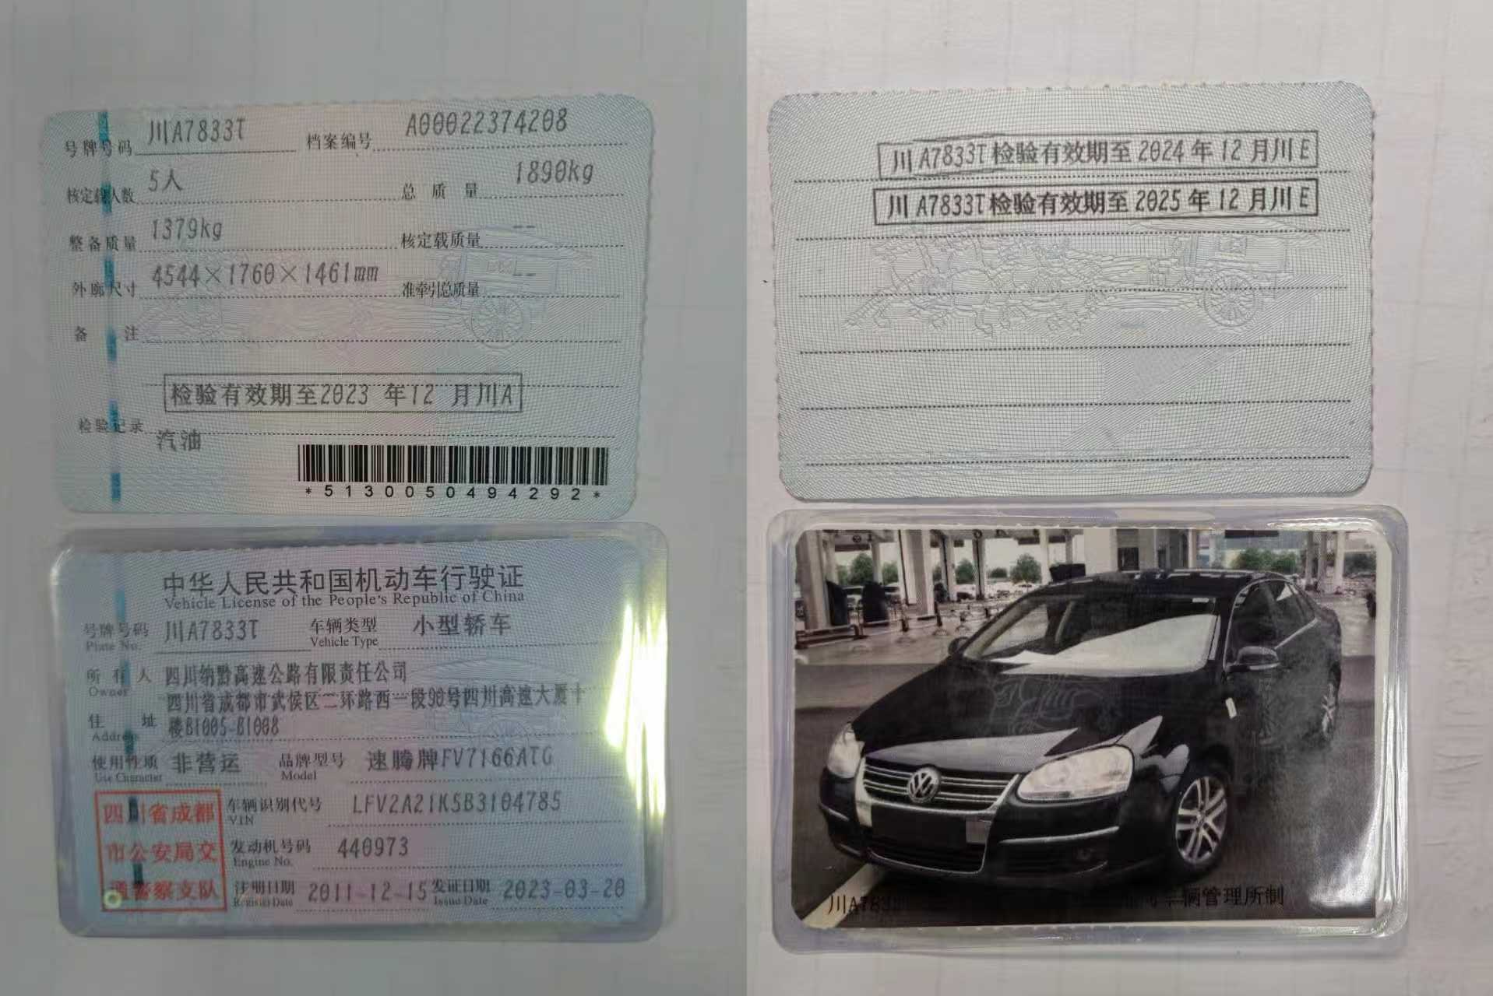 2011.12 |  | 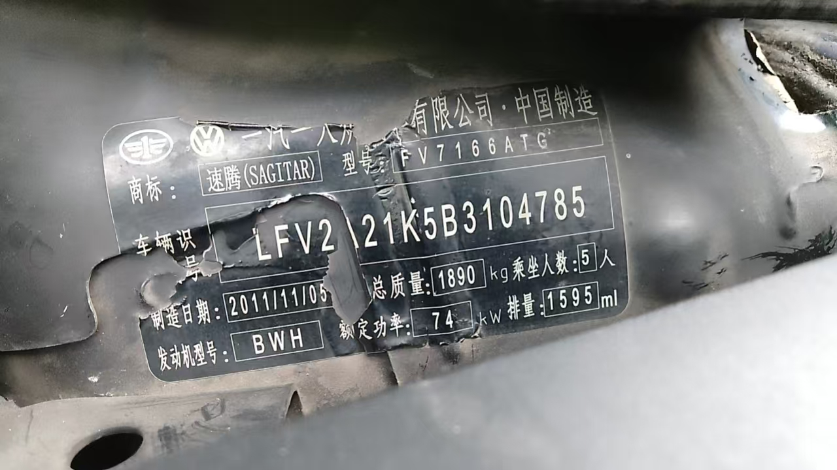 | 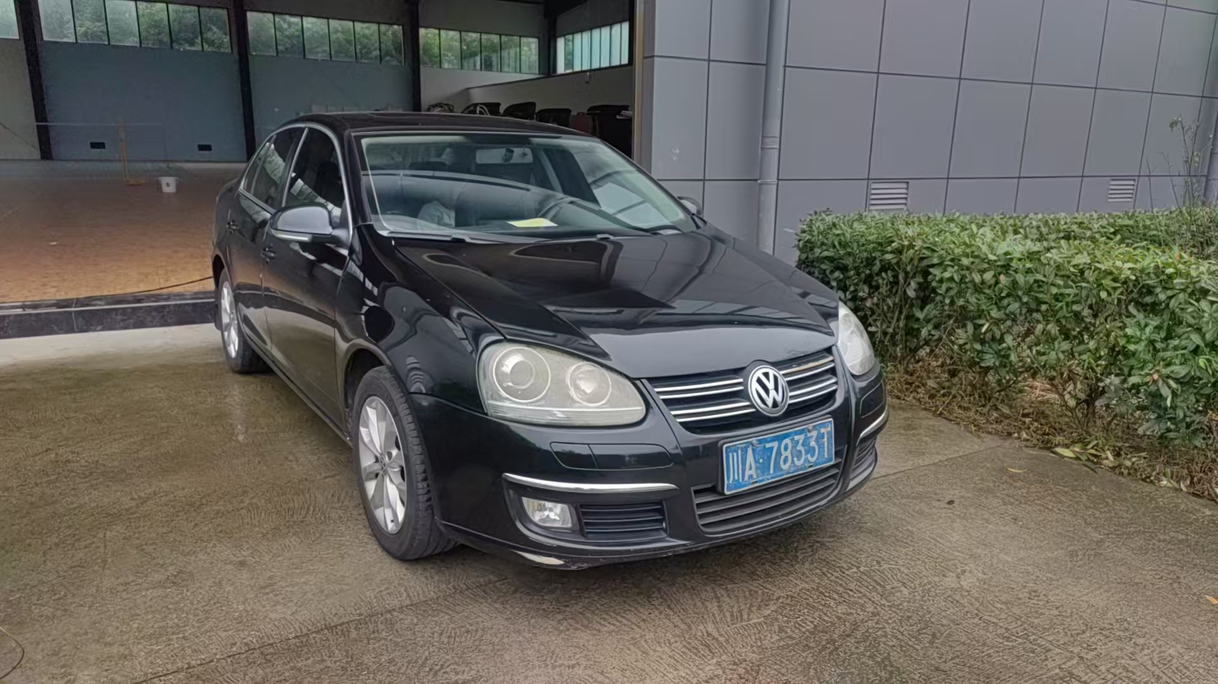 | 1,379.000 | 泸州市龙马潭区蜀泸大道三段202号 | 纳黔
 |  |  |  |  |  |  | 6229

